تقرير المشروع
قطاع مشاريع التوزيع — الشركة السعودية للكهرباء إدارة مشاريع التوزيع (PDC)
التقرير الدوري لمتابعة تنفيذ المشروع
رقم المقايسة / أمر العمل | 262087953 |  | نوع التقرير | يومي | تاريخ التقرير | 2026-10-05 | رقم التقرير | 1
اسم المشروع | ربط إلحاقي محطة تحويل الهدى |  |  |  | الموقع / المنطقة | أم الجود
وصف العمل | تمديد عدد 9 كابلات جهد متوسط من محطة الهدى بإجمالي أطوال كابلات 51390 متر طولي
المقاول | شركة الشعاع الصاعد للمقاولات |  | الاستشاري | شركة أبعاد الرؤية للاستشارات الهندسية |  | مهندس المتابعة (SEC) | م.عبد الله اللهيبي
تاريخ بدء التنفيذ | 2026-05-10 | تاريخ التشغيل المتوقع | 2026-11-20 | المدة التعاقدية (يوم) | 40 | المتبقي على التشغيل (يوم) | 46
◄ أولاً: مؤشرات أداء المشروع
نسبة الإنجاز الكلية | نسبة الإنجاز المخططة |  | الانحراف | حالة المشروع | إنجاز الفترة |  | المعدل اليومي المطلوب
6.3% | 2.17% |  | 4.1% | وفق المخطط | 6.3% |  | 2.04%
◄ ثانياً: الكميات ونسب التنفيذ
البند | الوحدة | الكمية المخططة | إجمالي المنفذ | المنفذ خلال الفترة | المتبقي | نسبة الإنجاز | الوزن % | الحالة
تمديد كابلات 3*500 | M | 51,390 | 2,500 | 2,500 | 48,890 | 4.9% | 1% | جاري
حفرجهد متوسط | M | 6,900 | 500 | 500 | 6,400 | 7.2% | 2% | جاري
إعادة سفلتة حفريات مسار الكابلات في الشوارع الرئيسية / الفرعية | M2 | 13,636 | 0 | 0 | 13,636 | 0.0% | 0% | لم يبدأ
استبدال وحدة حلقية رئيسية | EA | 14 | 0 | 0 | 14 | 0.0% | 0% | لم يبدأ
استبدال محطة مدمجة | EA | 5 | 0 | 0 | 5 | 0.0% | 0% | لم يبدأ
الإجمالي / المتوسط المرجّح |  | 71,945 | 3,000 | 3,000 | 68,945 | 6.3% | 3% | ⚠ مجموع الأوزان ≠ 100%
◄ ثالثاً: المواد (المطلوب / المنصرف / المتبقي)
المادة | الوحدة | الكمية المطلوبة | المنصرف | المتبقي | نسبة الصرف | حالة الصرف | ملاحظات
SWGR,SMART,RMMU | EA | 14 | 13 | 1 | 92.9% | تم الصرف جزئي
كيبل 3*500 | M | 53,115 | 24,715 | 28,400 | 46.5% | تم الصرف جزئي
JOINT KIT,STR,PM,15KV,3X500/35MM2,AL,AR | KIT | 200 | 140 | 60 | 70.0% | تم الصرف جزئي
JOINT KIT,TRANS,PM,15KV,300-500/35MM2,BM | KIT | 6 | 0 | 6 | 0.0% | لم يتم الصرف
CONN,ELEC,EL,DB | KIT | 34 | 33 | 1 | 97.1% | تم الصرف جزئي
TFMR,U/S,1MVA,13.8KV,400/230V,8CK,6MCCB | EA | 5 | 5 | 0 | 100.0% | تم الصرف بالكامل
SWGR,SMART,RMMU OD,3LBS+1CB,13.8 K | EA | 14 | 13 | 1 | 92.9% | تم الصرف جزئي
TERM KIT,STR,PM,15KV,3X500/35MM2,AL,I/D | KIT | 30 | 30 | 0 | 100.0% | تم الصرف بالكامل
CABLE,PWR,15KV,CU,1C,50/16MM2,XLPLE,UARM | M | 120 | 120 | 0 | 100.0% | تم الصرف بالكامل
ELBOW,EC,15KV,400A,1X50/16MM2 | KIT | 57 | 57 | 0 | 100.0% | تم الصرف بالكامل
ELBOW,EC,15KV,400A,3X300/35MM2, CU | KIT | 6 | 6 | 0 | 100.0% | تم الصرف بالكامل
TERM KIT,STR,1KV,4X300MM2,AL | KIT | 19 | 19 | 0 | 100.0% | تم الصرف بالكامل
JOINT KIT,STR,1KV,4X300MM2,AL,UAR | KIT | 19 | 19 | 0 | 100.0% | تم الصرف بالكامل
ELBOW,EC,15KV,400A,3X185/35MM2 | KIT | 9 | 9 | 0 | 100.0% | تم الصرف بالكامل
CABLE,PWR,600V/1KV,AL,4C,300MM2,XLPE | M | 20 | 20 | 0 | 100.0% | تم الصرف بالكامل

◄ رابعاً: التصاريح والرخص
رقم التصريح | الجهة المصدرة | الموقع / الحي | حالة التصريح | تاريخ البدء | تاريخ الانتهاء | الطول (م) | المنجز (م) | نسبة الإنجاز
480325844458مرحلة 1 | امانة العاصمة | الحمراء | تم الإصدار | 2026-09-20 | 2026-11-19 | 637 |  | 0.0%
480325844531مرحلة 2 | امانة العاصمة | الحمراء | تم الإصدار | 2026-09-20 | 2026-11-19 | 769 |  | 0.0%
480325845159مرحلة 4 | امانة العاصمة | الحمراء | تم الإصدار | 2026-09-22 | 2026-11-21 | 215 |  | 0.0%
480426012688مرحلة 5 | امانة العاصمة | الحمراء | تم الإصدار | 2026-10-03 | 2026-12-02 | 307 |  | 0.0%
480426012901مرحلة 6 | امانة العاصمة | الحمراء | تم الإصدار | 2026-10-03 | 2026-12-02 | 463 |  | 0.0%
480426012972مرحلة 7 | امانة العاصمة | أم الجود | تم الإصدار | 2026-10-03 | 2026-12-02 | 335 |  | 0.0%
480325845714مرحلة 8 | امانة العاصمة | أم الجود | تم الإصدار | 2026-09-24 | 2026-11-23 | 378 |  | 0.0%
480325845904مرحلة 9 | امانة العاصمة | أم الجود | تم الإصدار | 2026-09-24 | 2026-11-23 | 158 |  | 0.0%
480426011862مرحلة 10 | امانة العاصمة | أم الجود | تم الإصدار | 2026-10-03 | 2026-11-22 | 892 | 500 | 56.0%
480426012569مرحلة 11 | امانة العاصمة | أم الجود | تم الإصدار | 2026-10-03 | 2026-11-22 | 671 |  | 0.0%
480325846697مرحلة 12 | امانة العاصمة | أم الجود | تم الإصدار | 2026-09-26 | 2026-11-25 | 906 |  | 0.0%
480325846728مرحلة 13 | امانة العاصمة | أم الجود | تم الإصدار | 2026-09-26 | 2026-11-25 | 311 |  | 0.0%
480325846757مرحلة 14 | امانة العاصمة | أم الجود | تم الإصدار | 2026-09-26 | 2026-11-25 | 343 |  | 0.0%
480325847058مرحلة 15 | امانة العاصمة | أم الجود | تم الإصدار | 2026-09-28 | 2026-11-27 | 684 |  | 0.0%
480325847067مرحلة 16 | امانة العاصمة | أم الجود | تم الإصدار | 2026-09-28 | 2026-11-27 | 600 |  | 0.0%
480325847164مرحلة 17 | امانة العاصمة | أم الجود | تم الإصدار | 2026-09-28 | 2026-11-27 | 200 |  | 0.0%
480325847199مرحلة 18 | امانة العاصمة | أم الجود | تم الإصدار | 2026-09-26 | 2026-11-25 | 570 |  | 0.0%
480426013123مرحلة 19 | امانة العاصمة | الحمراء، ام الجود | تم الإصدار | 2026-10-04 | 2026-12-03 | 417 |  | 0.0%
480426013351مرحلة 20 | امانة العاصمة | الحمراء، ام الجود | تم الإصدار | 2026-10-10 | 2026-12-09 | 170 |  | 0.0%
480426013403مرحلة 21 | امانة العاصمة | أم الجود | تم الإصدار | 2026-10-04 | 2026-12-03 | 405 |  | 0.0%
480426013572مرحلة 22 | امانة العاصمة | أم الجود | تم الإصدار | 2026-10-04 | 2026-12-03 | 344 |  | 0.0%
480426013650مرحلة 23 | امانة العاصمة | أم الجود | تم الإصدار | 2026-10-04 | 2026-12-03 | 211 |  | 0.0%

◄ سادساً: ملخص المنفذ خلال الفترة

◄ سابعاً: ملاحظات وتنبيهات / الإجراءات المطلوبة والدعم المطلوب من الإدارة

◄ ثامناً: الرسوم البيانية
مقارنة الكمية المخططة بإجمالي المنفذ لكل بند

معد التقرير (الاستشاري / مهندس المتابعة) |  |  | مراجعة: رئيس القسم |  |  | اعتماد: مدير الدائرة/ الإدارة
م.محمد ربيع محمود علي

سجل الإنجاز اليومي
منحنى تقدم الإنجاز التراكمي
 | نسبة الإنجاز الكلية %
2026-05-10 | 6.3%
سجل الإنجاز اليومي / الأسبوعي للمشروع
التاريخ | نسبة الإنجاز الكلية % | المنفذ خلال اليوم (كمية) | المستهدف اليومي (كمية) | ملخص الأعمال المنفذة | معد التقرير
2026-05-10 | 6.3% | 500 | 500 | حفر + تمديد | م.محمد ربيع محمود علي

صور التنفيذ بالموقع
صور التنفيذ بالموقع (تُلصق الصور داخل الإطارات — يشترط أن تحتوي الصورة على التاريخ والإحداثيات)

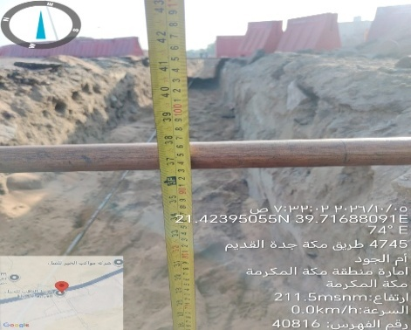
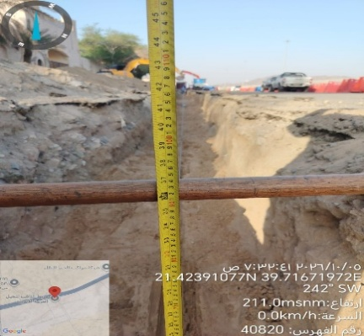
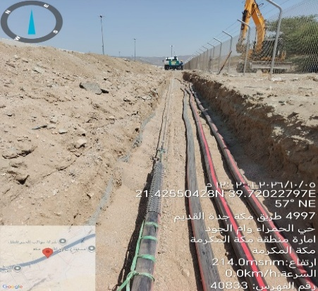
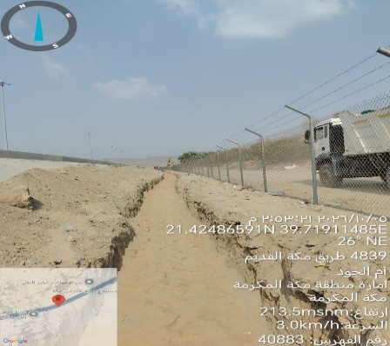

اعمال حفر / ام الجود 5.10.2026 | اعمال حفر / ام الجود 5.10.2026 | اعمال تمديد / ام الجود 5.10.2026 | اعمال حفر / ام الجود 5.10.2026

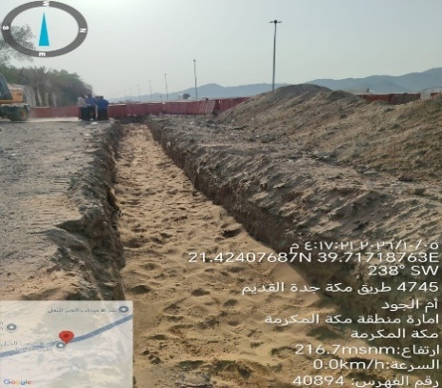
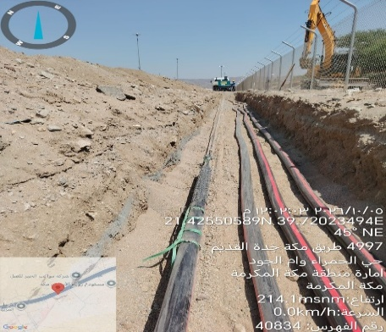
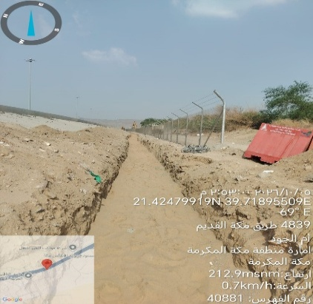
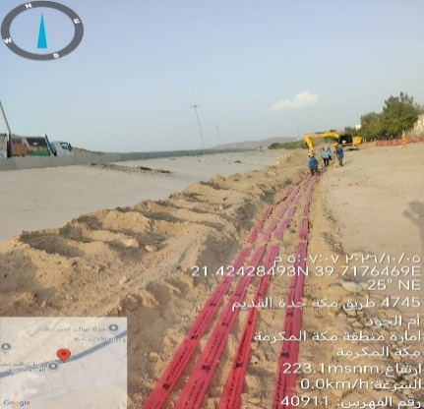

اعمال حفر / ام الجود 5.10.2026 | اعمال تمديد / ام الجود 5.10.2026 | اعمال دفان / ام الجود 5.10.2026 | اعمال دفان / ام الجود 5.10.2026

